表紙
結合テスト仕様書
書類申請新規追加・詳細画面

作成者 | 林亮
作成日 | 2022-07-22

テスト結果画像
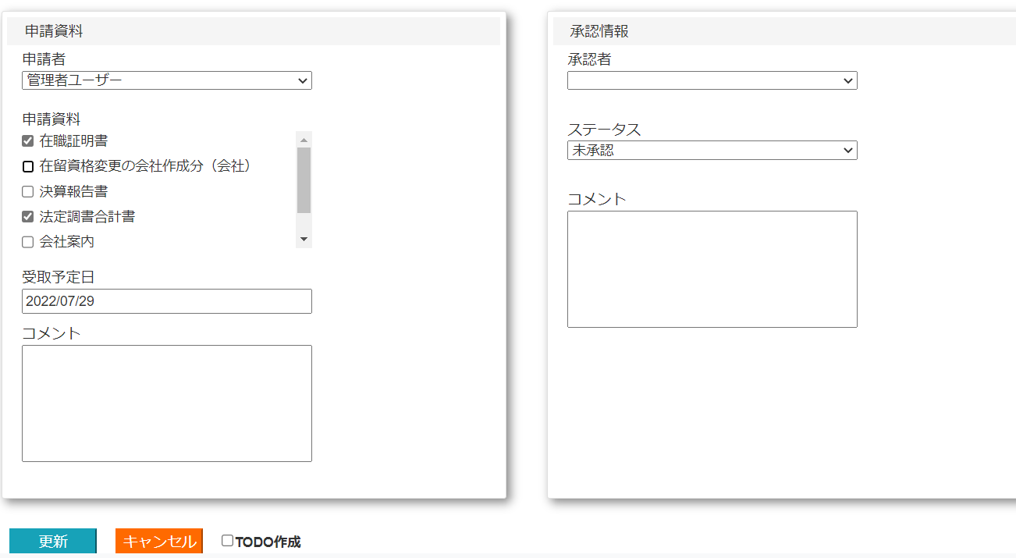
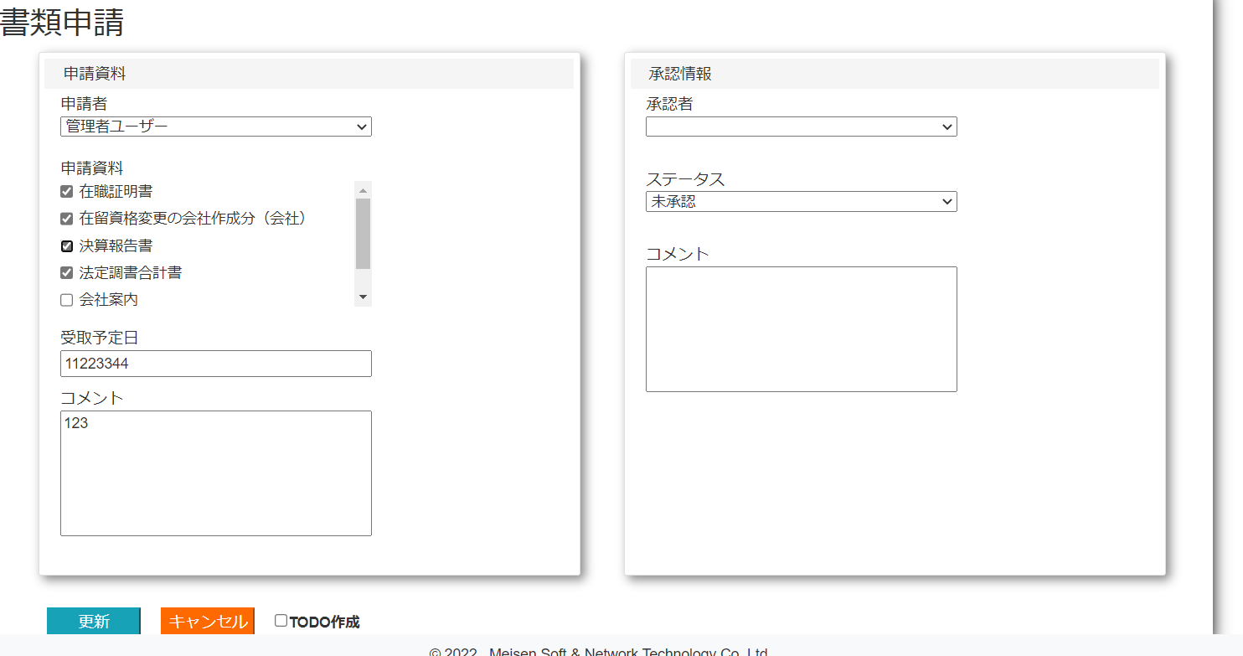
NO:1,7,11,12,13,18,19,20,27,34,35,40,43,44,50,53,54,56,58,73,74,81
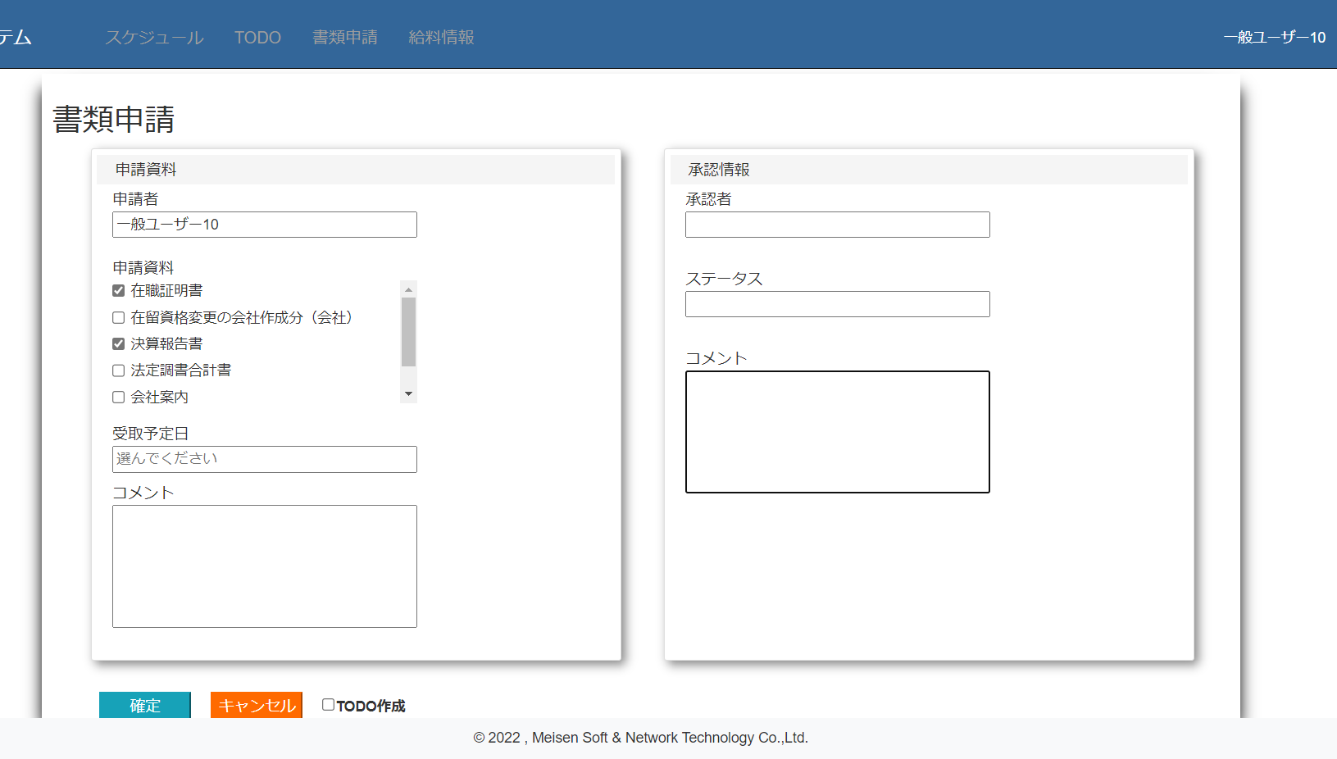

 |  | NO:25,26

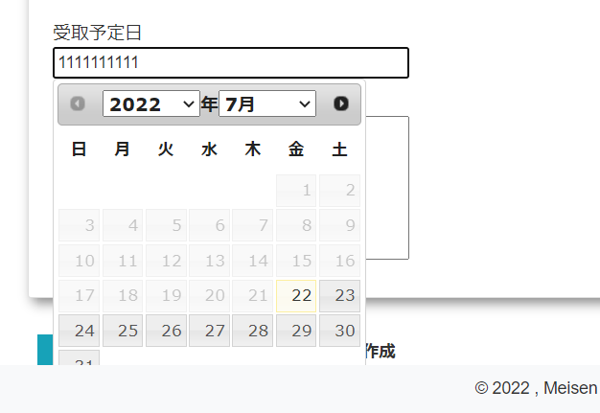
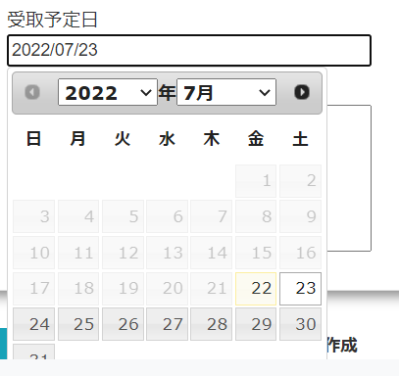

 | NO:33
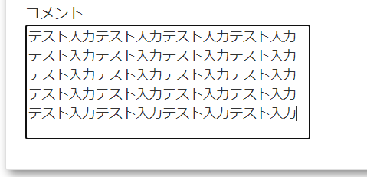

NO:62
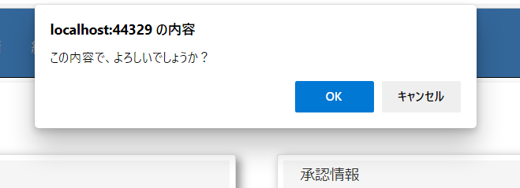

 | NO:63,66 |  |  |  |  |  | NO:64,65
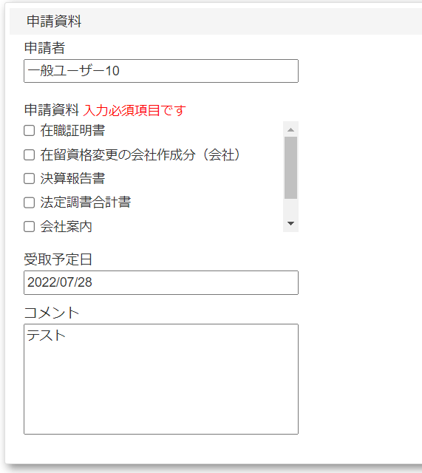
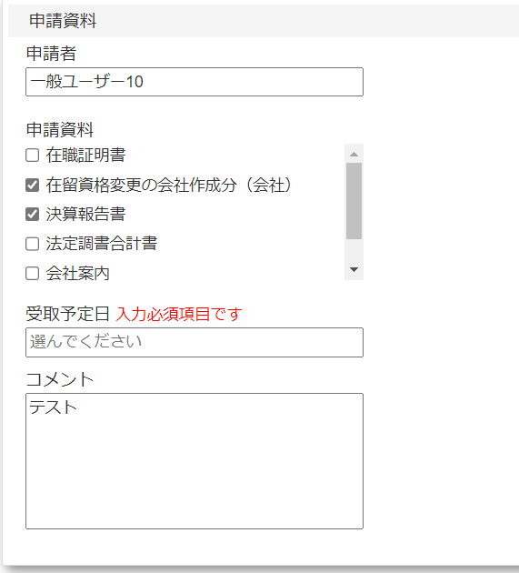
 |  |  |  |  |  |  |  |  |  |  |  | No:72

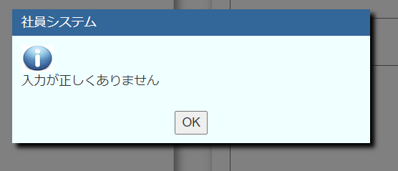

 |  |  |  |  | NO:69,71,84

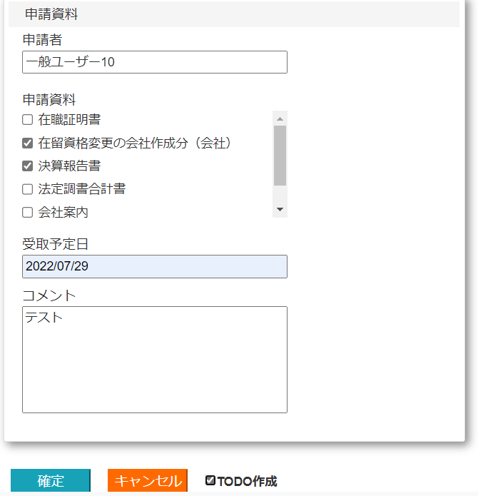

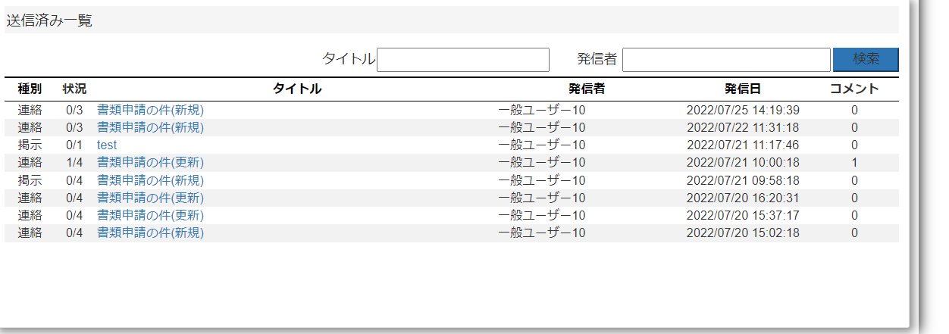

 |  |  |  |  |  | NO:70,84

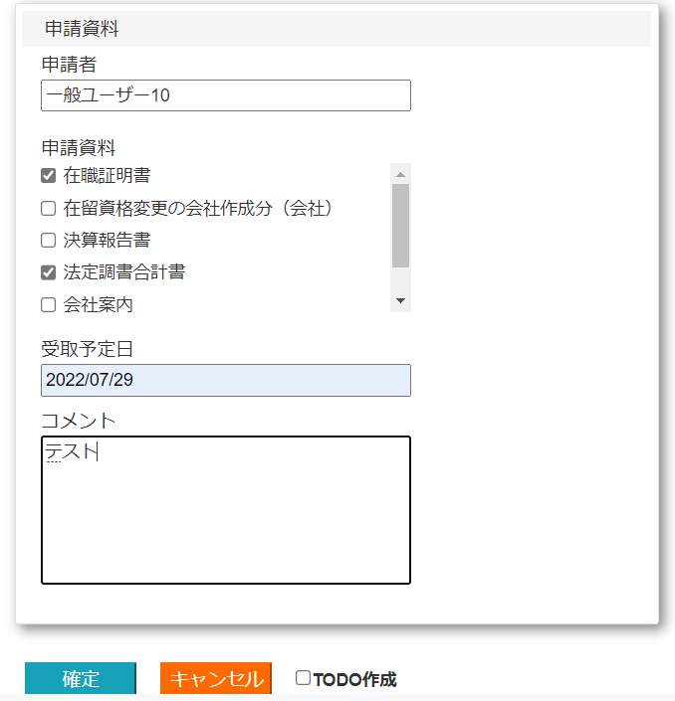

 |  | NO:77 |  |  |  |  |  |  | NO:78 |  |  |  |  |  |  | NO:79

 | No:14,15,21,22,28,29,41,51,55,56,59
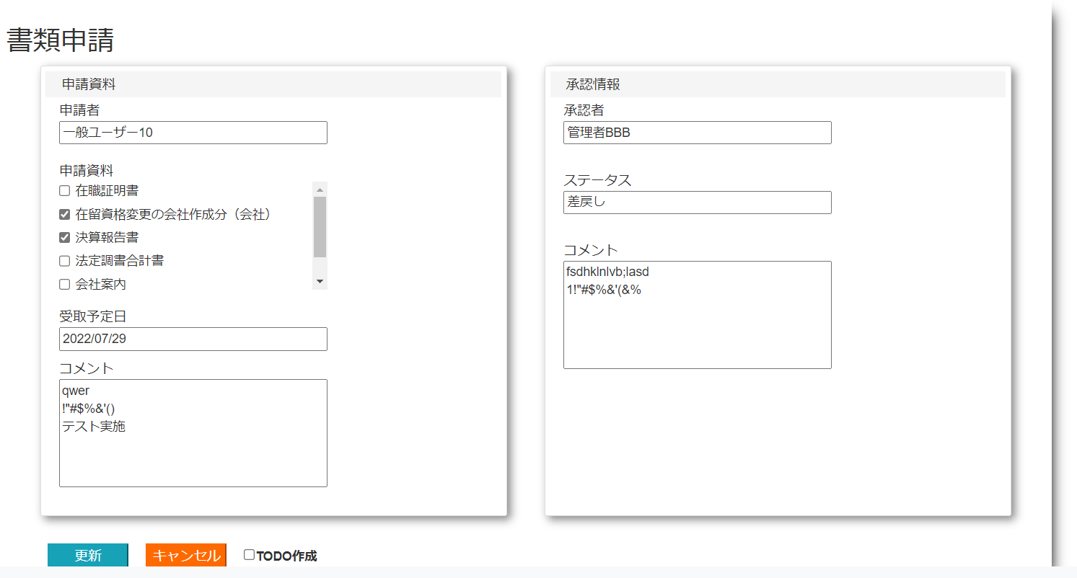

 |  |  | NO:16,30,60,75,80,82
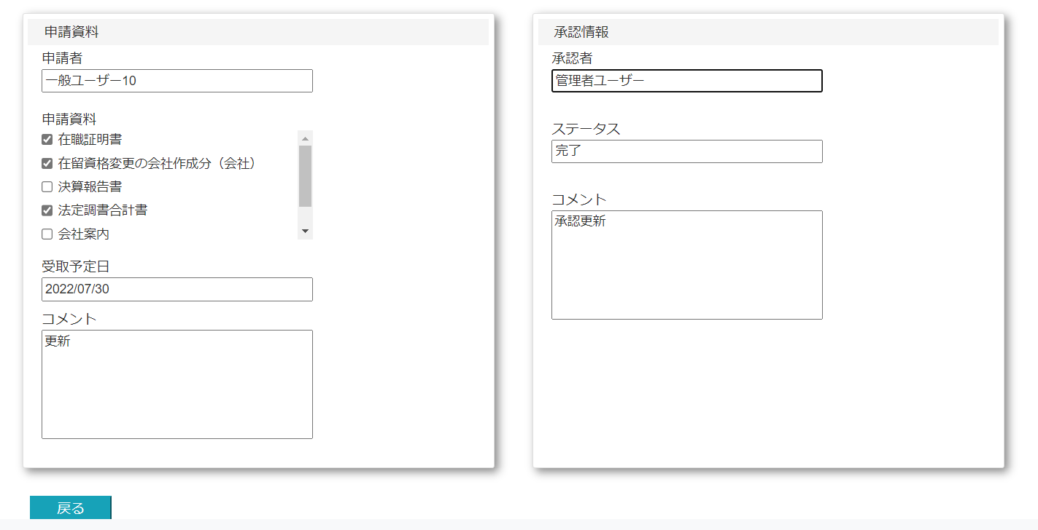

 | NO:2,8,36,42,45,52,55
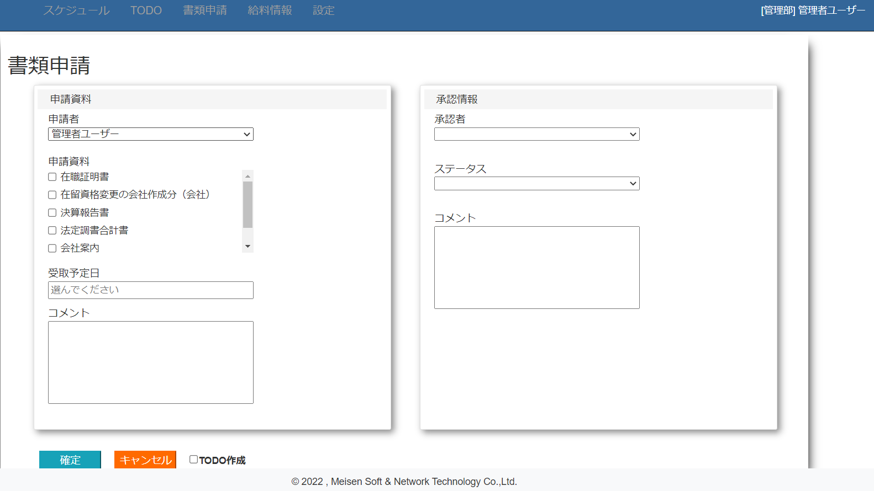

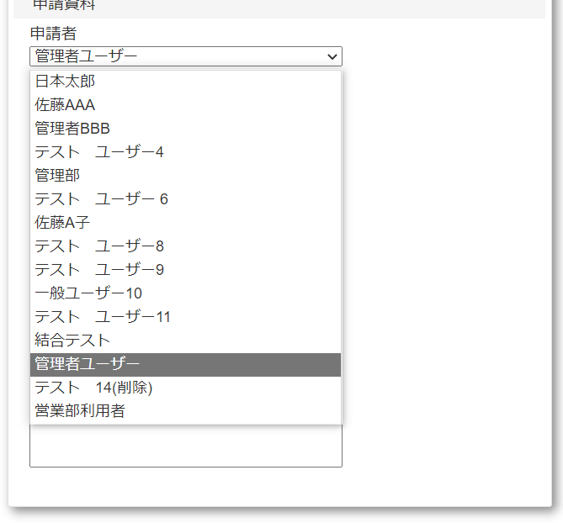
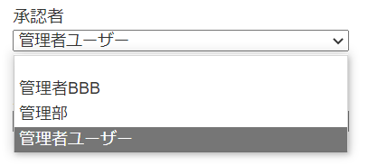
 | NO:5 |  |  |  |  |  |  | NO:6 |  | NO:38
 |  |  |  |  |  |  |  |  |  |  |  |  | NO:39

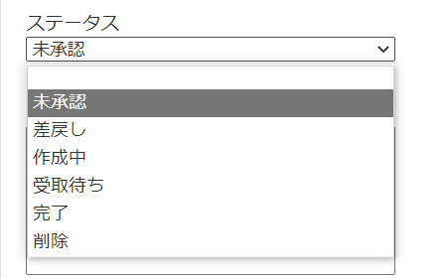
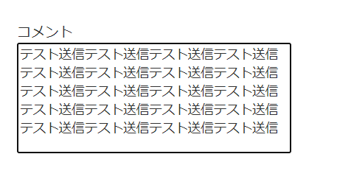
 |  |  |  |  |  |  |  |  | NO:48
 |  |  |  |  |  |  |  |  |  |  |  |  |  |  | NO:57
 |  |  |  |  |  |  |  |  |  |  | NO:49

 |  |  |  | NO:4,10,17,23,31,37,46,47,61,68,76,83
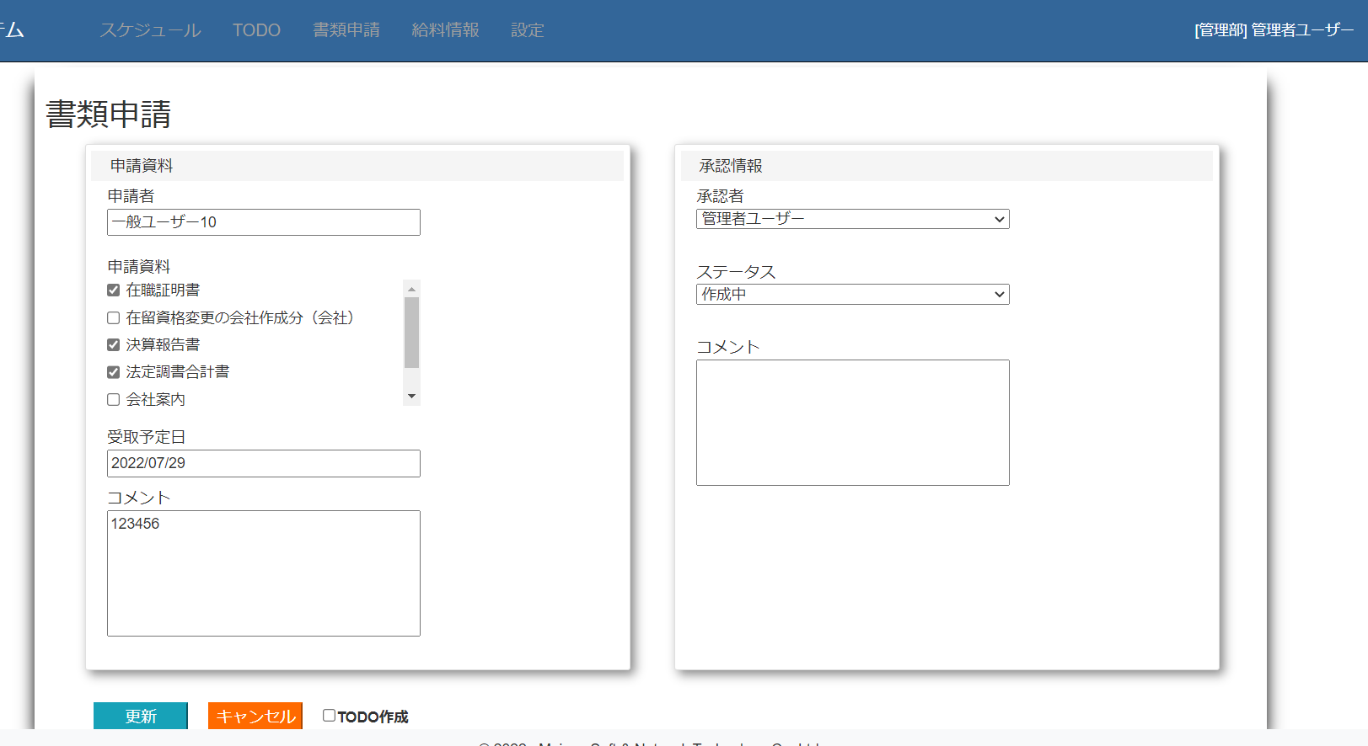

 |  |  |  |  |  |  |  |  |  |  |  |  |  | NO:67
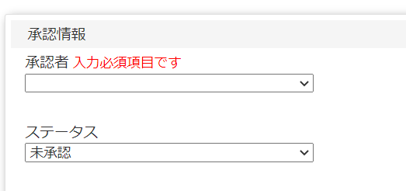

 |  |  |  |  |  |  |  |  |  | NO:3,9,24,32

